Uppgift 2 Bedöm risker
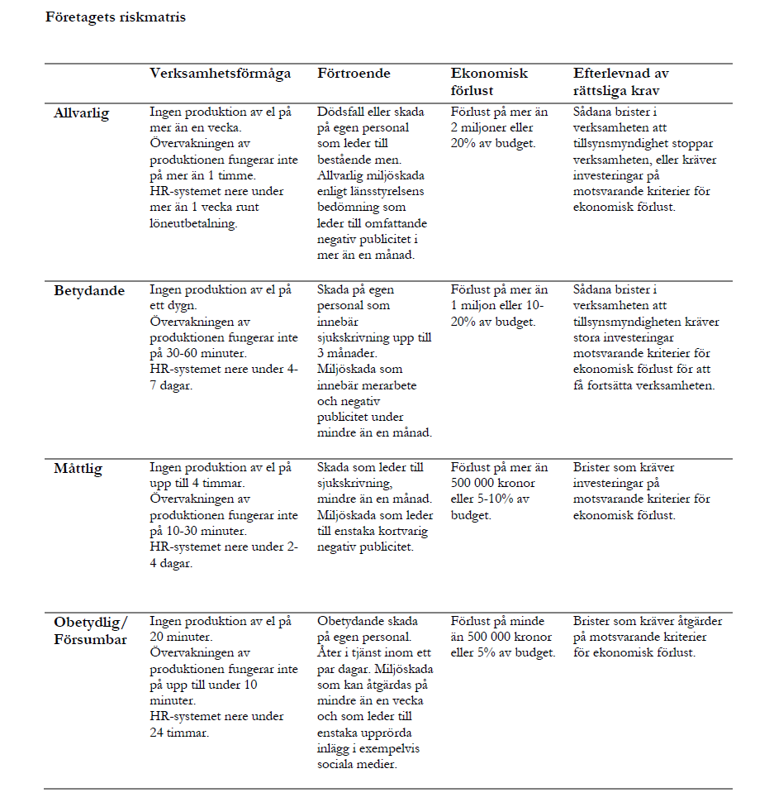
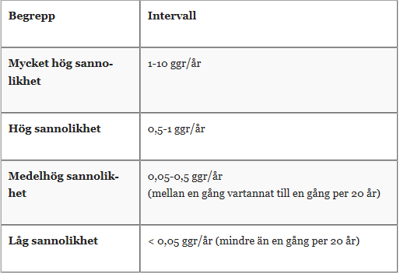
Utbildning i systematiskt informationssäkerhetsarbete
 |  | Identifiera och analysera - Riskanalys - Uppgift 2: Bedöm risker

 |  | Risk
ID | Informationstillgång | Hot | Sårbarhet | Konsekvens | S | K | Kommentar
0 | Sjukskrivningslistor | Kollega läser | Ligger i öppna mappar | Känslig information kommer i orätta händer | 4 | 3
1
2
3
4
5
6
7
8
9
10

Uppgift 3 Klassa info
Utbildning i systematiskt informationssäkerhetsarbete
 |  | Använda - Klassning av information - Uppgift 3: Klassa information

ID | Klassningsobjekt | Beskrivning/innehåll i klassningsobjektet | K | R | T | Kommentar till bedömningen
1 | [T.ex. viss handling, fält i databas] | [T.ex. namn, adress, artikel-ID, belopp] | Välj | Välj | Välj | [Motiviering, andra viktiga förhållanden, m.m.]
2 | [tex informationstyp_adress] |  | 1 | 2 | 3
3 |  |  | 1 | 1 | 1
4 |  |  | Välj | Välj | Välj
5 |  |  | Välj | Välj | Välj
6 |  |  | Välj | Välj | Välj
7 |  |  | Välj | Välj | Välj
8 |  |  | Välj | Välj | Välj
9 |  |  | Välj | Välj | Välj
10 |  |  | Välj | Välj | Välj
 |  |  | Välj | Välj | Välj
 |  |  | Välj | Välj | Välj
 |  |  | Välj | Välj | Välj
 |  |  | Välj | Välj | Välj
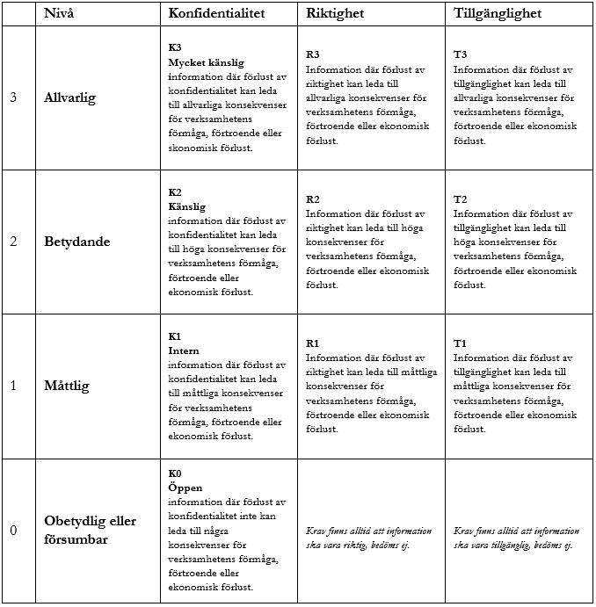
 | Företagets klassningsmatris

Uppgift 5 Presentera
Utbildning i systematiskt informationssäkerhetsarbete
 | Följa upp och förbättra - Presentera för beslutsfattare - Uppgift 5: Presentera underlag för beslut

Underlag för beslutsfattande:
Presentera följande för informationsägare/beslutsfattare
- Vilken verksamhet har analyserats
- Vilka analyser
- Viktiga resultat
- Vilka informationstillgångar har ni identifierat?
- Viktiga risker ni har identifierat - Resultatet av er informationsklassning
- Förslag på säkerhetsåtgärder

